3-1客房布草
供应商所供品牌及参数-骆岗徽风皖韵酒店2026年汤口酒店布草采购项目报价清单
客房布草
序号 | 品 名 | 参考图片 | 参考品牌 | 参考尺寸/技术参数 | 单位 | 数量 | 报价品牌 | 报价产品参数 | 备注
1 | 枕头1 |  | 北天鹅/斯得福/康乃馨 | 78*48/1200g 40S*40S/133*100漂白高密防羽布，填充：外层充50％白鹅绒480g；内层充100％白鹅毛720g，执行EN12934 | 个 | 220 |  |  | 标间/1/床 单间、套房/2/床 加床/1/床 备9个
2 | 枕头2 |  | 北天鹅/斯得福/康乃馨 | 70*42/1200g 面料：涤纶针织布，聚氨酯纤维，慢回弹记忆枕。 | 个 | 220 |  |  | 标间/1/床 单间、套房/2/床 加床/1/床 备9个
3 | 枕套1 |  | 北天鹅/斯得福/康乃馨 | 83*52+15 面料：80S*80S T400全棉贡缎织造，丝光烧毛工艺处理，透气性良好 白度四级以上 | 个 | 660 |  |  | 不要飞边
4 | 枕套2 |  | 北天鹅/斯得福/康乃馨 | 83*52+15 面料：80S*80S T400全棉贡缎织造，丝光烧毛工艺处理，透气性良好 白度四级以上 | 个 | 660 |  |  | 不要飞边
5 | 床单1 |  | 北天鹅/斯得福/康乃馨 | 1.缩水后尺寸：245*310cm，高密长绒棉 2.面料：100%全棉80s*80s / 200*183漂白丝光缎纹，单喷织造。 3.加工款式：卷边：头尾1cm宽。 4.标签要求：供应商公司名称或简称，酒店名称logo，日期。 5.包装：编织袋包装，注明酒店名称、产品名称+规格+数量、内有透明防潮袋包装；； 6.执行标准:GB 18401-2010《国家纺织产品基本安全技术规范》 GB/T22800-2023《旅游饭店用纺织品》。 | 床 | 342
6 | 床单2 |  | 北天鹅/斯得福/康乃馨 | 1.缩水后尺寸：310x310cm ，高密长绒棉 2.面料：100%全棉80s*80s / 200*183漂白丝光缎纹，单喷织造。 3.加工款式：卷边：头尾1cm宽。 4.标签要求：供应商公司名称或简称，酒店名称logo，日期。 5.包装：编织袋包装，注明酒店名称、产品名称+规格+数量、内有透明防潮袋包装；； 6.执行标准:GB 18401-2010《国家纺织产品基本安全技术规范》 GB/T22800-2023《旅游饭店用纺织品》。 | 床 | 126 |  |  | 1800和2000的床均用此床单
7 | 被套1 |  | 北天鹅/斯得福/康乃馨 | 1.缩水后尺寸：230x245cm，高密长绒棉 2.面料：100%全棉80s*80s / 200*183漂白丝光缎纹，单喷织造 。 3.加工款式：三面飞边5厘米，底部开口，底部5cm双层叠边；方角。 4.标签要求：供应商公司名称或简称，酒店名称logo，日期。 5.包装：编织袋包装，注明酒店名称、产品名称+规格+数量、内有透明防潮袋包装； 6.执行标准:GB 18401-2010《国家纺织产品基本安全技术规范》 GB/T22800-2023《旅游饭店用纺织品》。 | 床 | 342
8 | 被套2 |  | 北天鹅/斯得福/康乃馨 | 1.缩水后尺寸：280x245cm，高密长绒棉 2.面料：100%全棉80s*80s / 200*183漂白丝光缎纹，单喷织造 。 3.加工款式：三面飞边5厘米，底部开口，底部5cm双层叠边；方角。 4.标签要求：供应商公司名称或简称，酒店名称logo，日期。 5.包装：编织袋包装，注明酒店名称、产品名称+规格+数量、内有透明防潮袋包装； 6.执行标准:GB 18401-2010《国家纺织产品基本安全技术规范》 GB/T22800-2023《旅游饭店用纺织品》。 | 床 | 126 |  |  | 1800和2000的床均用此被套
9 | 被芯 |  | 北天鹅/斯得福/康乃馨 | 230*240 全棉40S*40S/133*100漂白高密防羽布，填充：50%白鸭绒200g/m2,执行EN12934 | 床 | 130 |  |  | 含加床被子5个，备11个
10 | 被芯 |  | 北天鹅/斯得福/康乃馨 | 280*240 全棉40S*40S/133*100漂白高密防羽布，填充：50%白鸭绒200g/m2,执行EN12934 | 床 | 50 |  |  | 备4个
11 | 白色面巾 |  | 北天鹅/斯得福/康乃馨 | 33*33/60g 全棉16S棉纱，平织螺旋织造，加强水洗缎边技术，洗涤之后不易变形，双氧白度四级 | 条 | 610
12 | 白色手巾 |  | 北天鹅/斯得福/康乃馨 | 75*40/180g 全棉16S棉纱，平织螺旋织造，加强水洗缎边技术，洗涤之后不易变形，双氧白度四级 | 条 | 610
13 | 白色浴巾 |  | 北天鹅/斯得福/康乃馨 | 150*80/800g 全棉16S棉纱，平织螺旋织造，加强水洗缎边技术，洗涤之后不易变形，双氧白度四级 | 条 | 610
14 | 白色地巾 |  | 北天鹅/斯得福/康乃馨 | 80*50/450g 全棉32S/2S棉纱，平织工艺织造，加强水洗缎边技术，洗涤之后不易变形，双氧白度四级 | 条 | 310
 | 合计
餐饮布草
序号 | 品名 | 参考图片 | 参考品牌 | 参考尺寸/技术参数 | 单位 | 数量 | 报价品牌 | 报价产品实际参数 | 备注
1 | 宴会台裙（签到桌） | 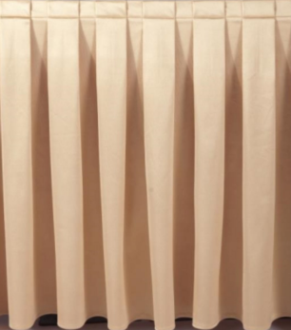 | 北天鹅/斯得福/康乃馨 | 香槟色，560*750，缎面围裙系列：1.原200D×800D，成份：100%低弹网络丝，克重320克2. 织造工艺：平纹组织。3.染整工艺：高温高压着色，预定型、定型处理4.缩水率：1%。5.使用寿命：洗涤1000次6.面料特性：色彩丰富、光泽柔和，手感柔顺，垂感好。吸水性良好，极易洗涤、不退色，缩水小，可洗涤一千次以上。 | 条 | 2
2 | 宴会台裙（签到桌） | 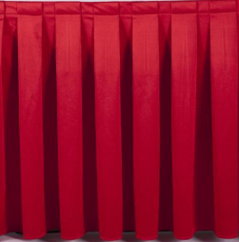 | 北天鹅/斯得福/康乃馨 | 红色，560*750，缎面围裙系列：1.原200D×800D，成份：100%低弹网络丝，克重320克2. 织造工艺：平纹组织。3.染整工艺：高温高压着色，预定型、定型处理4.缩水率：1%。5.使用寿命：洗涤1000次7.面料特性：色彩丰富、光泽柔和，手感柔顺，垂感好。吸水性良好，极易洗涤、不退色，缩水小，可洗涤一千次以上。 | 条 | 2
3 | 宴会椅套裙摆式 | 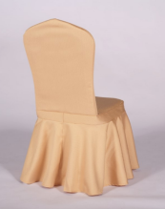 | 北天鹅/斯得福/康乃馨 | 香槟色，定制，三防（防水、防油、防污、）空气层弹力椅套系列：原料配比：1、 原料：94%化纤+6%氨纶。 2. 织造工艺：经编针织布，斜纹组织。3. 染整工艺：高温高压着色。4. 成品克重：300g/平方米。5. 缩水率：3-5%。！减少洗涤次数，降低运营成本。 | 条 | 100 |  |  | 实际需求调整
4 | 宴会椅套裙摆式 | 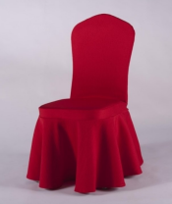 | 北天鹅/斯得福/康乃馨 | 红色，定制，三防（防水、防油、防污、）空气层弹力椅套系列：原料配比：1、 原料：94%化纤+6%氨纶。 2. 织造工艺：经编针织布，斜纹组织。3. 染整工艺：高温高压着色。4. 成品克重：300g/平方米。5. 缩水率：3-6%。！减少洗涤次数，降低运营成本。 | 条 | 100
5 | 红色口布 | 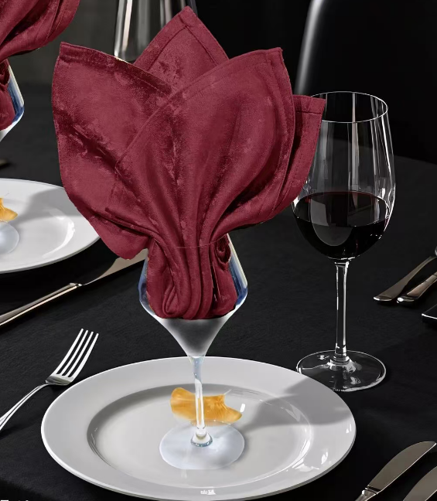 | 北天鹅/斯得福/康乃馨 | 400*400，1.原料配比--经线32S/2超棉*纬线300D人造丝，经纬密度为107*60，克重280克/平米.2.织造工艺：数码大提花独幅花型织造工艺.3.染整工艺：高温高压着色，自然回缩，高温定型（230度）.可洗涤1500次 | 条 | 100
6 | 香槟色口布 | 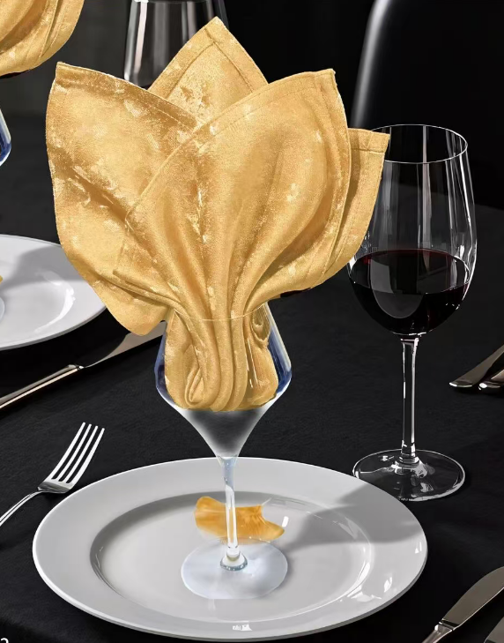 | 北天鹅/斯得福/康乃馨 | 400*400，1.原料配比--经线32S/2超棉*纬线300D人造丝，经纬密度为107*60，克重280克/平米.2.织造工艺：数码大提花独幅花型织造工艺.3.染整工艺：高温高压着色，自然回缩，高温定型（230度）.可洗涤1501次 | 条 | 100
7 | 净布蓝色 |  | 北天鹅/斯得福/康乃馨 | 400*400，100%超细棉感纤维 | 条 | 50 |  |  | 餐具卫生与日常厅面卫生分开使用
8 | 净布白色 |  | 北天鹅/斯得福/康乃馨 | 400*400，100%超细棉感纤维 | 条 | 50
9 | 椅背花 | 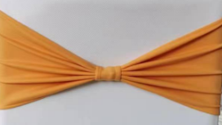 | 北天鹅/斯得福/康乃馨 | 三防（防水、防油、防污、）空气层弹力椅套系列：原料配比：1、 原料：94%化纤+6%氨纶。 2. 织造工艺：经编针织布，斜纹组织。3. 染整工艺：高温高压着色。4. 成品克重：300g/平方米。5. 缩水率：3-6%。！减少洗涤次数，降低运营成本。 | 条 | 90
10 | 宴会台布香槟色 | 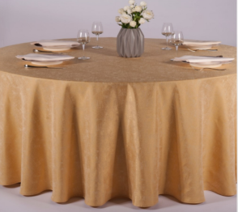 | 北天鹅/斯得福/康乃馨 | 3.2米，1.83台面：1.原料配比：经线300D双色仿亚麻丝，纬线300D涤丝，经纬密度为107*60，克重250克/平米。 2.织造工艺：高速大剑杆织机，电子大提花，循环花型。 3.染整工艺：高温高压着色，高温定型，自然回缩，预缩处理。 4.面料特点：光泽度高，装饰效果强，克重 为250克/平米，耐洗涤使用寿命超长可洗涤1000次以上。 | 条 | 10
11 | 边台会议桌香槟色台布 |  | 北天鹅/斯得福/康乃馨 | 260cm*850cm，1.原料配比：经线300D双色仿亚麻丝，纬线300D涤丝，经纬密度为107*60，克重250克/平米。 2.织造工艺：高速大剑杆织机，电子大提花，循环花型。 3.染整工艺：高温高压着色，高温定型，自然回缩，预缩处理。 4.面料特点：光泽度高，装饰效果强，克重 为250克/平米，耐洗涤使用寿命超长可洗涤1001次以上。 | 条 | 4 |  |  | 边台使用
12 | 边台会议桌红色台布 |  | 北天鹅/斯得福/康乃馨 | 260cm*850cm，1.原料配比：经线300D双色仿亚麻丝，纬线300D涤丝，经纬密度为107*60，克重250克/平米。 2.织造工艺：高速大剑杆织机，电子大提花，循环花型。 3.染整工艺：高温高压着色，高温定型，自然回缩，预缩处理。 4.面料特点：光泽度高，装饰效果强，克重 为250克/平米，耐洗涤使用寿命超长可洗涤1002次以上。 | 条 | 4 |  |  | 边台使用
13 | 宴会红色台布 |  | 北天鹅/斯得福/康乃馨 | 3.2米，1.83台面，1.原料配比：经线300D双色仿亚麻丝，纬线300D涤丝，经纬密度为107*60，克重250克/平米。 2.织造工艺：高速大剑杆织机，电子大提花，循环花型。 3.染整工艺：高温高压着色，高温定型，自然回缩，预缩处理。 4.面料特点：光泽度高，装饰效果强，克重 为250克/平米，耐洗涤使用寿命超长可洗涤1003次以上。 | 条 | 10
14 | 会议台泥（双面灰色、蓝色） | 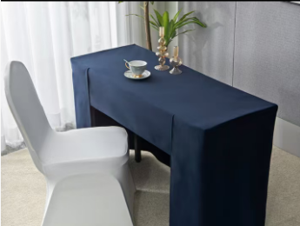 | 北天鹅/斯得福/康乃馨 | 1830*450*750mm，二次蒸呢工艺双层复合台呢：1.原料配比：100%超细化纤。2.织造工艺：经编针织工艺。3.染整工艺：高温高压着色，高温定型，双面复合，磨毛处理4.面料特点：二次蒸呢工艺、手感好、垂感更好、易塑形、避免起皱、缩水、变形。耐洗涤使用寿命超长可洗涤800次以上藏蓝色+灰色 | 条 | 30
15 | Ob long桌台泥蓝咖 | 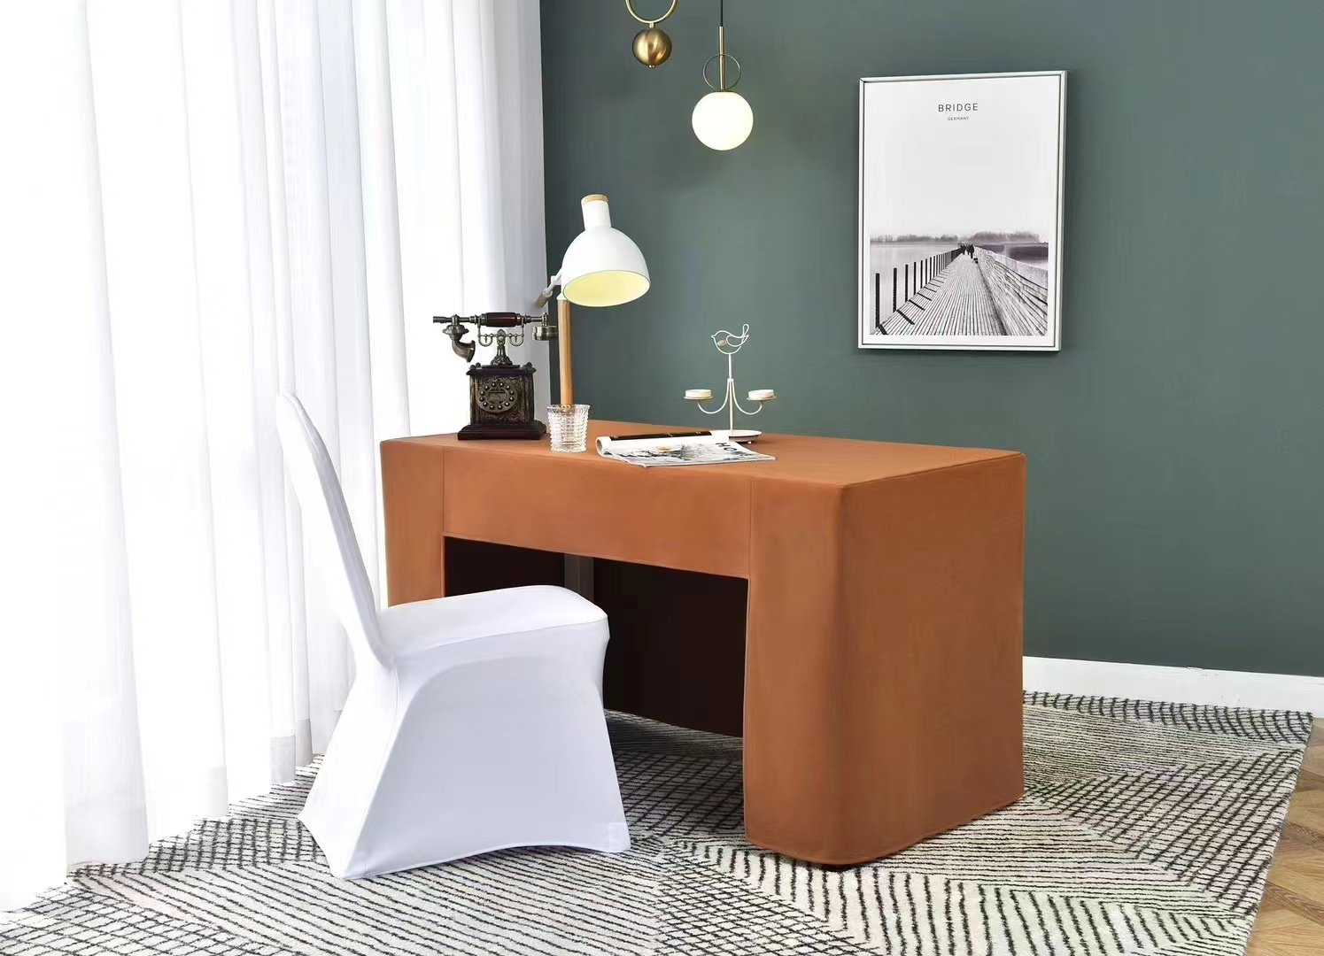 | 北天鹅/斯得福/康乃馨 | 1.83米长，90厘米宽，高75厘米，二次蒸呢工艺双层复合台呢：1.原料配比：100%超细化纤。2.织造工艺：经编针织工艺。3.染整工艺：高温高压着色，高温定型，双面复合，磨毛处理4.面料特点：二次蒸呢工艺、手感好、垂感更好、易塑形、避免起皱、缩水、变形。耐洗涤使用寿命超长可洗涤801次以上藏蓝色+灰色 | 条 | 2
16 | 圆桌布（中餐） | 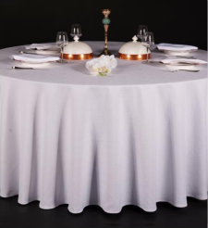 | 北天鹅/斯得福/康乃馨 | ，1.原料配比：经线300D双色仿亚麻丝，纬线300D涤丝，经纬密度为107*60，克重250克/平米。 2.织造工艺：高速大剑杆织机，电子大提花，循环花型。 3.染整工艺：高温高压着色，高温定型，自然回缩，预缩处理。 4.面料特点：光泽度高，装饰效果强，克重 为250克/平米，耐洗涤使用寿命超长可洗涤1003次以上。 | 条 | 4 |  |  | 中午晚上都接待+清洗周期为2天
17 | 毛巾（小方巾） | 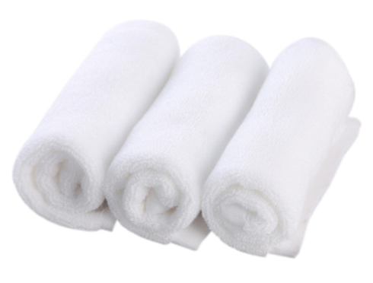 | 北天鹅/斯得福/康乃馨 | 24cm*24cm，100%全棉，30×30cm50克，16s漂白螺旋平织，柔软适中，吸水性强 | 条 | 100
备注：报价清单中参考尺寸/技术参数仅供投标人参考，其中涉及到的参考品牌仅供投标人参考，投标人也可以选择技术性能指标优于或相当于参考品牌的产品并进行报价，同时提供相应产品的介绍。

